部品表
デザインID | 部品名（英語） | 部品名（日本語） | 色 | 個数 | ブリッカーズの URL | 価格 | 小計
11478 | Technic, Liftarm Thin 1 x 5 - Axle Holes | テクニック リフトアーム 1 x 5 - 薄型 十字穴 | Light Bluish Gray | 17 | https://brickers.jp/search?type=product&q=11478 | 38 | 646
2780 | Technic, Pin with Short Friction Ridges | テクニック コネクターペグ - 滑り止め | Black | 52 | https://brickers.jp/search?type=product&q=2780 | 5 | 260
32014 | Technic, Axle and Pin Connector Angled #6 - 90 degrees | テクニック アングル コネクター ＃6 - 90° | Black | 1 | https://brickers.jp/search?type=product&q=32014 | 63 | 63
32034 | Technic, Axle and Pin Connector Angled #2 - 180 degrees | テクニック アングル コネクター ＃2 - 180° | Black | 1 | https://brickers.jp/search?type=product&q=32034 | 23 | 23
4265c | Technic Bush 1/2 Smooth | テクニック ブッシュ - 1/2 | Yellow | 2 | https://brickers.jp/search?type=product&q=4265c | 10 | 20
32269 | Technic, Gear 20 Tooth Double Bevel | テクニック ダブルべベルギア - 20歯 | Black | 1 | https://brickers.jp/search?type=product&q=32269 | 98 | 98
32316 | Technic, Liftarm Thick 1 x 5 | テクニック リフトアーム 1 x 5 | Light Bluish Gray | 4 | https://brickers.jp/search?type=product&q=32316 | 18 | 72
32524 | Technic, Liftarm Thick 1 x 7 | テクニック リフトアーム 1 x 7 | Light Bluish Gray | 2 | https://brickers.jp/search?type=product&q=32524 | 38 | 76
3708 | Technic, Axle 12L | テクニック 12M 十字軸 95mm | Red | 2 | https://brickers.jp/search?type=product&q=3708 | 128 | 256
3708 | Technic, Axle 12L | テクニック 12M 十字軸 95mm | Black | 2 | https://brickers.jp/search?type=product&q=3708 | 128 | 256
42003 | Technic, Axle and Pin Connector Perpendicular 3L with 2 Pin Holes | テクニック 軸/ピンコネクター - 垂直 3L | Dark Gray | 5 | https://brickers.jp/search?type=product&q=42003 | 16 | 80
43093 | Technic, Axle 1L with Pin with Friction Ridges | テクニック 軸 - コネクターペグ | Blue | 2 | https://brickers.jp/search?type=product&q=43093 | 5 | 10
43857 | Technic, Liftarm Thick 1 x 2 | テクニック リフトアーム 1 x 2 | Light Bluish Gray | 1 | https://brickers.jp/search?type=product&q=43857 | 46 | 46
44294 | Technic, Axle 7L | テクニック 7M 十字軸 55mm | Light Bluish Gray | 2 | https://brickers.jp/search?type=product&q=44294 | 16 | 32
55013 | Technic, Axle 8L with Stop | テクニック 8M 十字軸 63mm - ストッパー | Dark Bluish Gray | 2 | https://brickers.jp/search?type=product&q=55013 | 13 | 26
55615 | Technic, Pin Connector Perpendicular 3 x 3 Bent with 4 Pins | テクニック ピン - コネクター 3 x 3 | Light Bluish Gray | 8 | https://brickers.jp/search?type=product&q=55615 | 68 | 544
6538c | Technic, Axle Connector 2L (Smooth with x Hole + Orientation) | テクニック 軸コネクター | Red | 2 | https://brickers.jp/search?type=product&q=6538c | 12 | 24
60485 | Technic, Axle 9L | テクニック 9M 十字軸 71mm | Light Bluish Gray | 2 | https://brickers.jp/search?type=product&q=60485 | 63 | 126
64179 | Technic, Liftarm, Modified Frame Thick 5 x 7 Open Center | テクニック リフトアーム 5 x 7 - オープンセンター | Light Bluish Gray | 18 | https://brickers.jp/search?type=product&q=64179 | 368 | 6,624
6558 | Technic, Pin 3L with Friction Ridges | テクニック コネクターペグ 3M - 滑り止め | Blue | 12 | https://brickers.jp/search?type=product&q=6558 | 8 | 96
99773 | Technic, Liftarm, Modified Triangle Thin 3 x 5 with Short Supports | テクニック リフトアーム - トライアングル タイプ２ | Light Bluish Gray | 8 | https://brickers.jp/search?type=product&q=99773 | 38 | 304
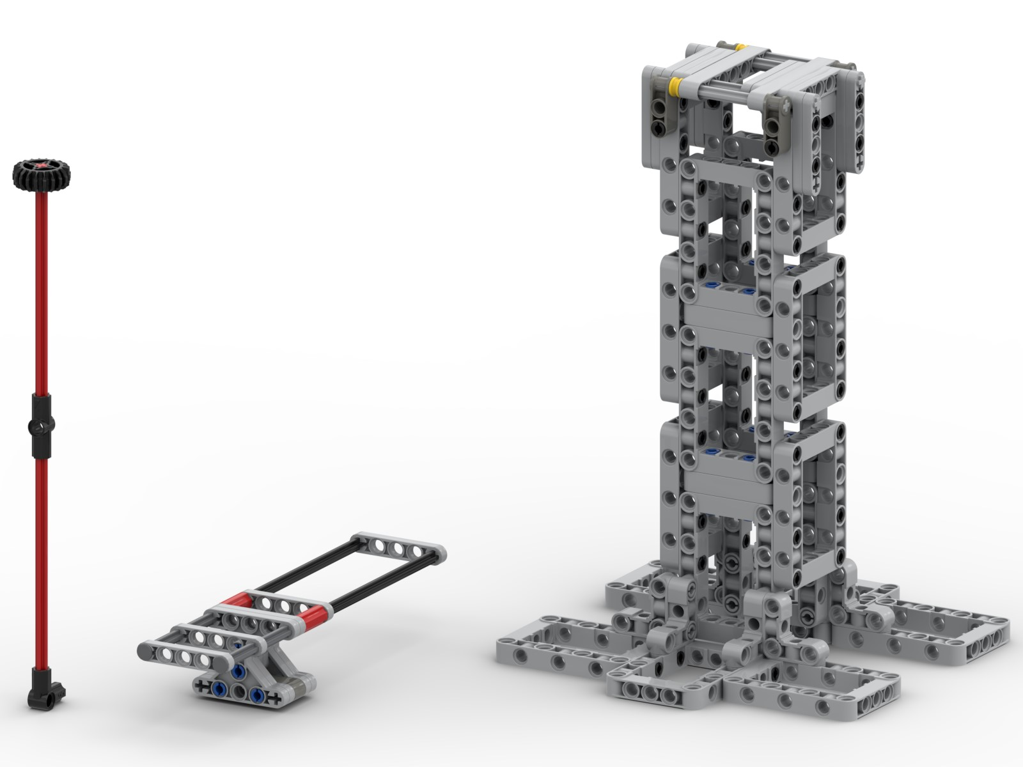
 |  |  |  |  |  | 小計 | 9,682

